샘플링 검수 항목(2차)
항목 |  | 예시 | 대상 | 건수 | 오류율 | 문항코드
중대 오류 | 내용상 오류 발생 오타 |  | 360 | 1 | 0.28% | 777883(풀이) HI402수매상-0535(풀이 -3 4 -> -3으로 수정)
 | 지문 잘못 입력
 | 가이드 미준수 |  | 360 | 1 | 0.28% | HI402수매상-0591(발문 displaystyle 미사용) HI402수매상-0675(풀이 부분점수표 내용 입력)
 | 수식 오류 |  | 360 | 2 | 0.56% | 762290(발문 테이블 안 닫음) HI402수매상-0571(객관식 선지4, $ 안닫음)
 | 내용 누락
 | 문제 유형 오분류 | 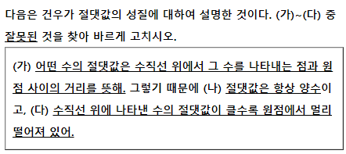 | 360 | 2 | 0.56% | 750353(서술형) 788447(단답형)
 | 이미지 오류 및 미입력 | 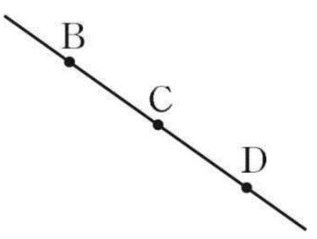 원본과 달리 A 누락 | 360 | 2 | 0.56% | 783114(A 누락) HI402수매상-2394(발문 이미지 누락)
 | 정답 오류
단순 오류 | 띄어쓰기 |  | 360 | 23 | 6.39% | 750353(풀이) 750685(발문) 750934(발문) 753280(선지) 753571(풀이) 760863(발문) 762049(풀이) 769454(발문) 779659(풀이) 787761(발문) 790007(발문) 790016(키워드) 790132(키워드) 790188(키워드) 790194(키워드) 790207(풀이) 818120(풀이) 818253(서술형 평가기준1) 820538(풀이) 820828(키워드) 821160(키워드) 821167(풀이) 823050(풀이)
 | quad나 br 불필요
 | 조사 누락
 | 기호 다르게 입력
 | 원본과 다르게 입력 |  | 360 | 4 | 1.11% | 857344(발문) HI402수매상-0678(발문 align으로 줄 맞추기) HI402수매상-1150(풀이 align으로 줄 맞추기) HI402수매상-1185(풀이 align으로 줄 맞추기) 840286(풀이 밑줄 제거)
 | 기호 누락
 | cdots 누락
 | 정자체가 아님
 | 행갈이 필요
 | 단순 오타 |  | 360 | 15 | 4.17% | 783114(서술형 평가기준1) 778094(절댓값으로 수정, 원본 오류로 카운트에서 제외) 783197(풀이 =360º 제거, 원본 오류로 카운트에서 제외) 784666(<보기>로 통일) 788434([주의]로 수정) 790117(∩를 CAP로 수정, 원본 오류로 카운트에서 제외) 818142(키워드, 순화소수를 순환소수로 수정) 818537(키워드, 면 년 후를 몇 년후로 수정) 819887(키워드, 편링한을 편리한으로 수정) 819985(키워드, □안에를 □ 안에로 수정) 753652(, 누락) 760710(, 누락) 761341(도 º 기호로) 762316(, 누락) 777954(, 누락) 820798(키워드, 순한소수를 순환소수로 수정) 820978(키워드, 124사분면 사이에 , 누락) 821003(키워드, ab의 부호 사이에 , 누락) 830651(키워드 abm , 누락)
 | 수식 텍스트 분리 |  | 360 | 1 | 0.28% | 763345(발문 2 수식입력)
 | 난이도 부적합
 | KC2 부적합 | '천조 단위까지의 수의 관계 알아보기'가 적합 | 360 | 28 | 7.78% | 762157(천조 단위까지의 수의 관계 알아보기) 762437(직각 알아보기) 763141(도형에서 각의 크기 구하기) 773652(받아내림이 있는 (세 자리 수)-(세 자리 수) 계산하기) 778702(다항식 알아보기) 783082(두 수의 부호가 주어진 경우 점의 위치 구하기) 783114(직선, 반직선, 선분의 개수 구하기) 783197(정다각형의 한 외각의 크기를 활용하여 각의 크기 구하기) 783467((몇십몇)×(몇십) 계산하기) 783614(들이의 크기 비교하기) 784626(받아내림이 있는 (대분수)-(대분수) 계산하기) 784752(소수 사이의 관계 알아보기) 788434(대분수끼리의 덧셈 구하기) 788552(평행사변형 알아보기) 790479(입체도형에 꼭 맞게 들어 있는 입체도형의 겉넓이와 부피 구하기) 790497(회전체의 겉넓이와 부피 구하기 - 구) 818142(미분류) 818253(등식 변형하기) 81857(연립방정식의 해와 그래프를 통해 교점의 좌표 구하기) 819985(단항식과 다항식의 곱셈과 나눗셈 계산하기 - 어떤 식 구하기) 820828(단항식과 다항식의 곱셈과 나눗셈 계산하기 - 어떤 식 구하기) 830889(삼각형의 무게중심 응용하기 - 무게중심을 지나는 평행선) 841139((자연수)x(대분수) 계산하기) 856350 (인수가 주어진 이차식의 미지수의 값 구하기) 857547 (이차함수 y=a(x-p)²+q의 그래프 알아보기) 858155 (사각형의 넓이 구하기) 858543 (호의 길이의 비가 주어질 때 중심각의 크기 구하기) 858624 (중심각의 크기와 현의 길이 구하기)
 | 키워드 부적합 |  | 360 | 5 | 1.39% | HI402수매상-0042, HI402수매상-0346, HI402수매상-0716, 857878, 858248(키워드 '아닌 것 고르기' 미입력)
 | 교과서 단원 정보 부적합
 | 행동영역 부적합

